상품제안서
네이쳐 모던디자인 체그 피크닉매트(150*200) | 상품코드: F28794

 |  |  |  |  |  |  | 02-412-0044 | www.easy1.co.kr
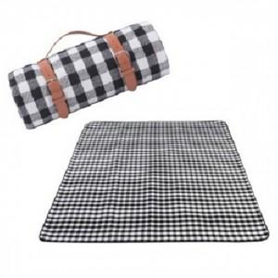

【상세/제작정보】 | 기본수량 미만 인쇄시 비용 추가.

【인쇄/포장옵션】 | 실크 / 포장불가능

【공급단가】 | 수량 | 30~ | 90~ | 300~ | 500~ | 1,000~
*VAT별도 | 단가 | 17,880원 | 17,580원 | 17,130원 | 16,830원 | 16,390원

【상품 URL】 | https://easy1.co.kr:443/src/goods_detail.php?gdno=28794

